CollectiveAccess
Image | Object | Description | Date
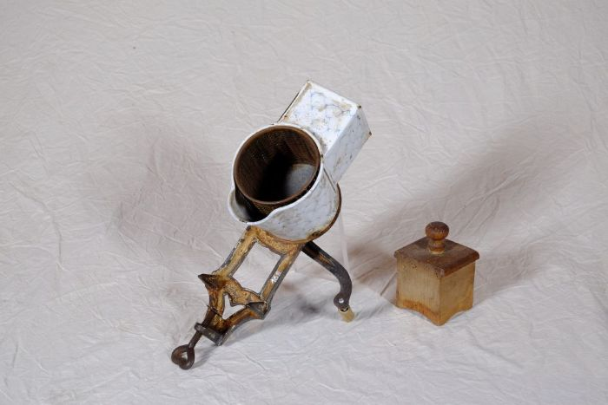 | Reibemaschine „Duplex Record“ (A1168) | Die Reibemaschine "Duplex Record" wurde zum Zerreiben und Mahlen von Lebensmitteln wie Nüssen, Gewürzen oder hartem Brot zur Herstellung von Paniermehl verwendet. Die Lebensmittel wurden eingefüllt und mit dem Deckel gegen das Reibeblech im Innern des Geräts gedrückt. Durch die Drehung der Kurbel wurde die Reibe bewegt. Da die Reibe doppelt perforiert ist, konnte man durch Drehung nach rechts ein gröberes und durch Drehung nach links ein feineres Ergebnis erzielen.
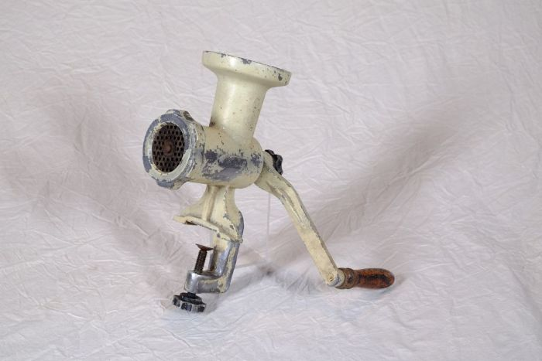 | Fleischwolf "Jonas" (A1169) | Ein Fleischwolf fand vielfältigen Einsatz beim Zerkleinern und Vermengen („Wolfen“) von Lebensmitteln wie Fleisch, Fisch und Gemüse. Er wurde beispielsweise zur Herstellung von Wurstbrät und Hackfleisch genutzt.
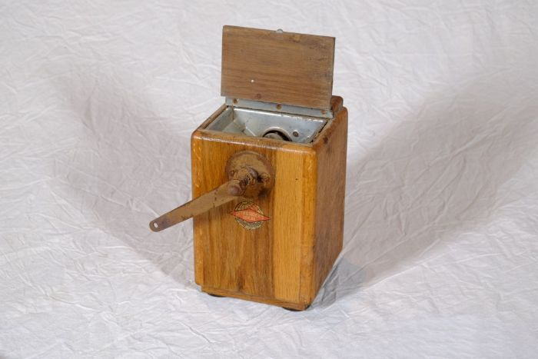 | Kaffeemühle "Leinbrock´s Ideal" (A1170) | Die Kaffeemühle diente zum zermahlen von gerösteten ganzen Kaffeebohnen. Die Bohnen wurden oben in die Mühle eingefüllt. Im Innern befindet sich ein Mahlwerk, welches durch Drehen an der Kurbel die Bohnen mahlt. Das fertige Kaffeepulver wurde in einer Holzschublade aufgefangen.

